Hoja1
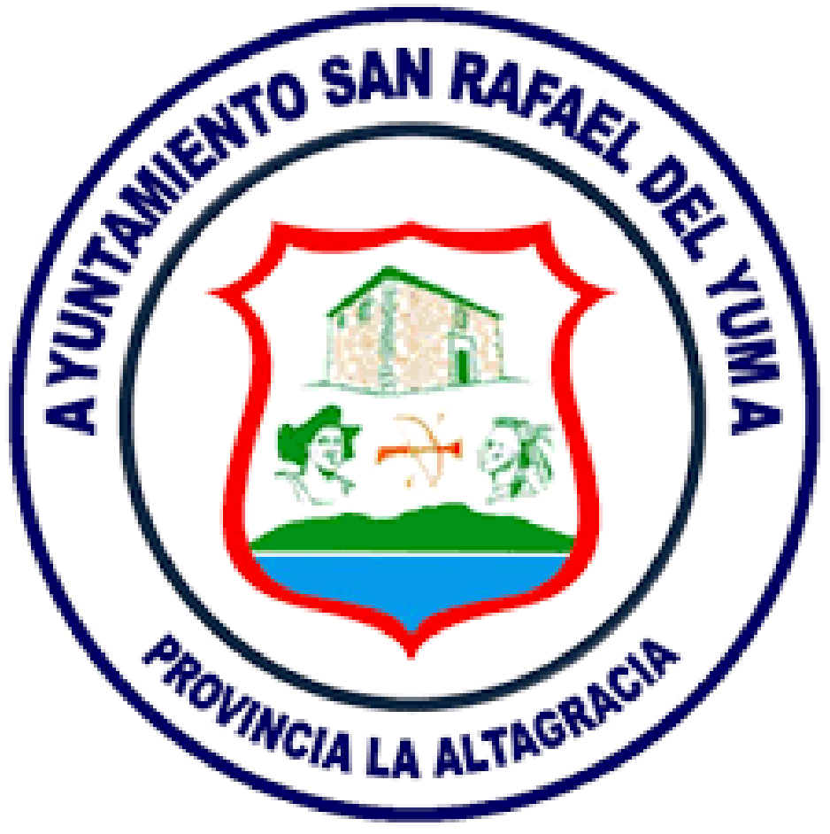
Ayuntamiento Municipal de San Rafael del Yuma

UNIDAD DE COMPRAS Y CONTRATACIONES
Relación de Compras julio 2026
Nº de Orden | FECHA | PROVEEDOR | RNC / CÉDULA | CONCEPTO | TOTAL
2026-01 | 2026-07-14 | SOLUCIONES CONSTRUCTIVAS E INVRSIONES | 131320171 | PAGO DE CUBICACIONES CONSTRUCCION Y RECONSTRUCCION DE ACERAS Y CONTENES | RD$1,395,451.66
2026-02 | 2026-07-15 | PROTECTORA QUIMAO | 085-0005118-3 | SERVICIOS FUNERARIOS A PERSONAS DE ESCASOS RECURSOS | RD$40,000.00
2026-03 | 2026-07-20 | AUTO RESPUESTOS MONTILLA | 130209294 | CMPRA DE PIEZAS PARA REPARACIONES DE CAMIONES DE ESTA INSTITUCION | RD$428,518.42
2026-04 | 2026-07-23 | ANICAL S.R.L. | 112105741 | COMPRA DE COMBUSTIBLE PARA HEVICULOS DE ESTA INSTITUCION | RD$684,893.00
2026-05 | 2026-07-28 | METALES ROFFORT | 131520482 | COMPRA DE MATERIALES PARA PLAY DE SOFTBALL | RD$53,411.65

 |  |  |  | TOTAL | RD$2,602,274.73

